heart_20x12
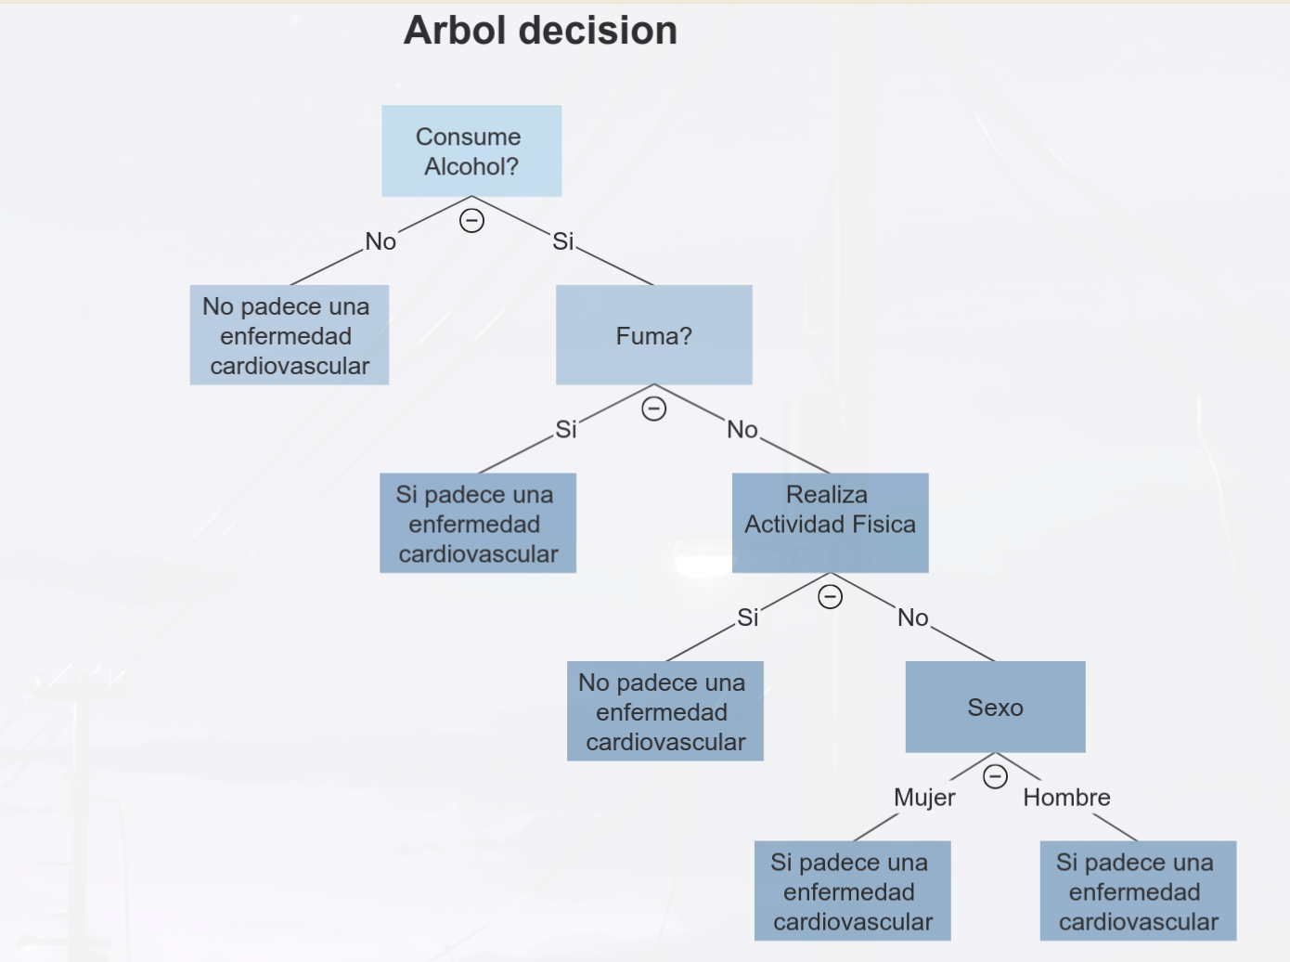
Sexo | Fumador | Consume_Alcohol | Realiza_Actividad_Fisica | Padece_Enfermedad_Cardiovascular |  | Total | Si | No | Entropia | Ganancia
H | Si | Si | Si | Si | Total | 21 | 10 | 11 | 0.99836367259
M | No | No | Si | No | SEXO |  |  |  |  | 0.018367058284
H | No | No | Si | Si | Hombre | 8 | 3 | 5 | 0.95443400292
M | No | No | Si | Si | Mujer | 13 | 7 | 6 | 0.99572745208
M | No | No | Si | No | FUMADOR
M | No | No | Si | Si | Si | 3 | 1 | 2 | 0.91829583405 | 0.0100356963
H | Si | No | Si | No | No | 18 | 9 | 9 | 1
M | No | Si | Si | Si | CONSUME ALCOHOL
M | No | No | Si | Si | Si | 3 | 3 | 0 | 0 | 0.17201044562
H | No | No | Si | No | No | 18 | 7 | 11 | 0.96407876481
M | No | Si | Si | Si | ACTIVIDAD FISICA
H | No | No | Si | No | Si | 17 | 9 | 8 | 0.99750254637 | 0.036332444684
M | No | No | Si | Si | No | 4 | 1 | 3 | 0.81127812446
M | No | No | No | No
H | No | No | Si | No
M | No | No | Si | No
M | No | No | No | Si
M | No | No | Si | No
H | Si | No | No | No
H | No | No | Si | Si
M | No | No | No | No

Sexo | Fumador | Consume_Alcohol | Realiza_Actividad_Fisica | Padece_Enfermedad_Cardiovascular |  | Total | Si | No | Entropia | Ganancia
M | No | No | Si | No | Total | 18 | 7 | 11 | 0.96407876481
H | No | No | Si | Si | SEXO |  |  |  |  | 0.18997432468
M | No | No | Si | Si | Hombre | 7 | 2 | 5 | 0.86312056857
M | No | No | Si | No | Mujer | 11 | 5 | 6 | 0.99403021148
M | No | No | Si | Si | FUMADOR
H | Si | No | Si | No | Si | 2 | 0 | 2 | 0 | 0.24506888533
M | No | No | Si | Si | No | 16 | 7 | 9 | 0.98869940829
H | No | No | Si | No | ACTIVIDAD FISICA
H | No | No | Si | No | Si | 14 | 6 | 8 | 0.98522813603 | 0.18701574867
M | No | No | Si | Si | No | 4 | 1 | 3 | 0.81127812446
M | No | No | No | No
H | No | No | Si | No
M | No | No | Si | No
M | No | No | No | Si
M | No | No | Si | No
H | Si | No | No | No
H | No | No | Si | Si
M | No | No | No | No

Sexo | Fumador | Consume_Alcohol | Realiza_Actividad_Fisica | Padece_Enfermedad_Cardiovascular |  | Total | Si | No | Entropia | Ganancia
M | No | No | Si | No | Total | 16 | 7 | 9 | 0.98869940829
H | No | No | Si | Si | SEXO |  |  |  |  | 0.2465024679
M | No | No | Si | Si | Hombre | 5 | 2 | 3 | 0.97095059445
M | No | No | Si | No | Mujer | 11 | 5 | 6 | 0.99403021148
M | No | No | Si | Si | ACTIVIDAD FISICA
M | No | No | Si | Si | Si | 13 | 6 | 7 | 0.99572745208 | 0.25077584501
H | No | No | Si | No | No | 3 | 1 | 2 | 0.91829583405
H | No | No | Si | No
M | No | No | Si | Si
M | No | No | No | No
H | No | No | Si | No
M | No | No | Si | No
M | No | No | No | Si
M | No | No | Si | No
H | No | No | Si | Si
M | No | No | No | No

Sexo | Fumador | Consume_Alcohol | Realiza_Actividad_Fisica | Padece_Enfermedad_Cardiovascular |  | Total | Si | No | Entropia | Ganancia
M | No | No | Si | No | Total | 13 | 6 | 7 | 0.99572745208
H | No | No | Si | Si | SEXO |  |  |  |  | 0.38623257868
M | No | No | Si | Si | Hombre | 5 | 2 | 3 | 0.97095059445
M | No | No | Si | No | Mujer | 8 | 4 | 4 | 1
M | No | No | Si | Si
M | No | No | Si | Si
H | No | No | Si | No
H | No | No | Si | No
M | No | No | Si | Si
H | No | No | Si | No
M | No | No | Si | No
M | No | No | Si | No
H | No | No | Si | Si

Sexo | Fumador | Consume_Alcohol | Realiza_Actividad_Fisica | Padece_Enfermedad_Cardiovascular |  | Total | Si | No | Entropia | Ganancia
M | No | No | Si | No | Total | 8 | 4 | 4 | 1
M | No | No | Si | Si |  |  |  |  |  | 0.99836367259
M | No | No | Si | No
M | No | No | Si | Si
M | No | No | Si | Si
M | No | No | Si | Si
M | No | No | Si | No
M | No | No | Si | No

Sexo | Fumador | Consume_Alcohol | Realiza_Actividad_Fisica | Padece_Enfermedad_Cardiovascular |  | Total | Si | No | Entropia | Ganancia
H | No | No | Si | Si | Total | 5 | 2 | 3 | 0.97095059445
H | No | No | Si | No |  |  |  |  |  | 0.99836367259
H | No | No | Si | No
H | No | No | Si | No
H | No | No | Si | Si

